更動事宜
年／月 | 新 增 造 字 | 刪 除 、 移 動 、 修 改
2021.02 |  | 以王漢宗開放字型，取代華康字型 將卦爻改為內建

2010.11 |  84B4  84B6  84B7 共3字
2009.02 |  84B2 頔 84B3 共 2 字
2008.11 |       84AC~84B1 共 6 字 | 新增「大新倉頡」輸入法之TBL檔
2008.09 |  84AB 共 1 字 | 刪除 「84D0」，與「A0E3」重覆
2008.07 |  84AA 共 1 字
2008.04 |  84A7  84A8  84A9 共 3 字
2008.03 |  84A5  84A6 共 2 字
2008.02 |  847E 共 1 字
2008.01 |    84A1~84A3 共 3 字

2007.10 |              8471~847D 共 13 字
2007.08 |      846C~8470 共 5 字
2007.05 |          8463~846B    8FB1~8FB3 共 12 字
2007.04 |     845F~8462 共 4 字

2006.11 |  8EF0 共 1 字

2005.07 |  8FD5
2005.06 |   845D~845E
2005.04 |    845A~845C
2005.03 |                     8446~8459  83FE  8444 共 22 字
2005.元 |  82C9  82CF  FEA1    83ED~83EF               83F0~83FD  8442 8443 8445 共 23 字

2004.12 |      82CA~82CE  8EF2       83DA~83DF              83E0~83EC 共 25 字
2004.10 |   8ED2~8ED3                 82D0~82DF                 82E1~82EF                82F0~82FE          8340~8348 共 58 字
2004.09 |   8ED0~8ED1      8FD0~8FD4        82C2~82C8 共14字
2004.08 |                82B3~82C1 共15字
2004.05 |  82B2 共 1 字
2004.05 |     81FB~81FE            82A7~82B1 共 15 字
2004.03 |   81EE~81EF 共 2 字 | 81EF 修改為「」

2003.11 |                                       825F~82A6共 37 字
2003.07 |        81F4~81FA 共 7 字
2003.06 |  81E9     81EA~81ED 共 5 字
2003.05 |  81CD  81E8   81CE~81CF    81DD~81DF     81E4~81E7 共 11 字
2003 |  81CB  81CC  81DB  81DC 91FE 共 5 字
2003.02 |      81C6~81CA  817C  81E2    824D~824F                8250~825E 共 25 字

2002.12 |     81C2~81C5   81F2~81F3   81E0~81E1  81E3 共 9 字 | 刪除 「91FE 禳」可key-in
2002.11 | 新增「Number-倉頡碼」工作表  824C  81D9 共 2 字 | 刪除 「緷8AC4、隃FEA1」可key-in
2002.10 |             8240~824B 共 12 字
2002.09 |  81F0  81F1  8441 共 3 字 | 刪除 「8F5E 」, 「817C」之重覆字
2002.08 | 新增「Japan50音」工作表（嘸蝦米碼） 81C0  81C1  81D8 共 3 字
2002.07 |  81D7 共 1 字
2002.06 |  81D5  81D6  81BF 共 3 字
2002.05 |        8DA3~8DA9    81D2~81D4 共10 字
2002.04 |    81BC~81BE  81D1          A070~A078 共 13 字
2002.03 |  81BB  81D0 共 2 字
2002.02 |  81AF  81A8         81B3~81BA 共 10 字
2002.01 |       8179~817E    81B0~81B2              81A1~81AE 共 22 字

2001.12 |               816B~8178   84D1~84D2 共 16 字 | 8150 修改為「」
2001.11 |            8161~816A, 8440 共 11 字
2001.10 |  814E  814F 8150       815A~815F  8160 共 10 字
2001.09 |         8152~8159 共 8 字
2001.08 |    814B~814D  8151 共 4 字
 | 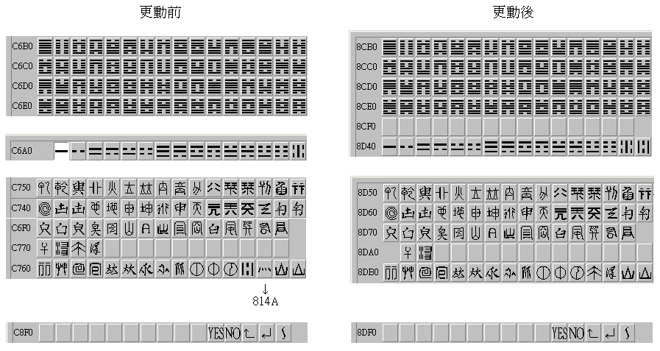 因內碼 C6A1~C8FE 在 Windows2000 作業系統下所顯示的均為預設造字，無法顯示統一造字，不得已情形下必須做些更動，相信必造成 大家作業很大的困擾，但顧及往後此舉是必要的。若您的資料內容有以下更動前的造字，可利用錄製巨集方式將舊字碼取代為新字碼 （將取代動作錄製成巨集，再開啟檔案執行您所錄製的巨集，可一併解決所有的舊字碼，取代為新字碼。）。 C6A1~C8FE 的統一造字移開之後，即是原有的日文造字，所以將「華康仿宋體W4(P).TTE」刪除。快速鍵Alt+R(日)《文》字型改為MS Mincho日文細明體。
2001.06 |  8149     90E9~90EC 共 5 字 |  C76D → 814A
2001.05 |  90E7    924D~924F          8140~8148 共 13 字
2001.04 |      A0EE～A0F2                A0A1～A0AF              9240～924C 共 35 字
2001.03 |   共 2 字
2001.02 |          共 9 字 | 8F5A 修改為「」
2001.01 |                                共 31 字

2000.12 |            共 11 字
2000.11 |            共 11 字
2000.10 |            共 11 字
2000.09 |       共 6 字
2000.08 |     共 4 字
2000.07 | A0B0 ~ A0CC 共 29 字 | 刪除 「FDDF 袪」, 「FBF7 姘」, 「FDC2 腓」
2000.06 |      共 5 字
2000.05 |       共 6 字 | 刪除 「8F53敬」, 「9042口將」,「9059顛」
2000.04 |            共 11 字 | 刪除 「FE4A 讞」,「8A6E 幎」,「8ACD 臝」,「FD5E 祇」
2000.03 | 8EE6~8EEC、8ADB~8BE9 共 179 字 | 刪除 「8BD6 」,「8BDA 」之重覆字
2000.02 |  | 刪除 「FCB0 杲」
2000.01 | 8EE0~8EE5、8A40~8ADA 共 127 字

1999.12 |  | 刪除 「8E4D 木氏」
1999.10 |  | 92B0~92F7共 72 個八卦卦爻，移至C6A1~C6EF
1999.10 |  | 刪除 8DA1 8DA2 8DB0~8DFE A040~A054 之符號。

